立项信息(必填)
上行文截图或内部立项通过材料 | 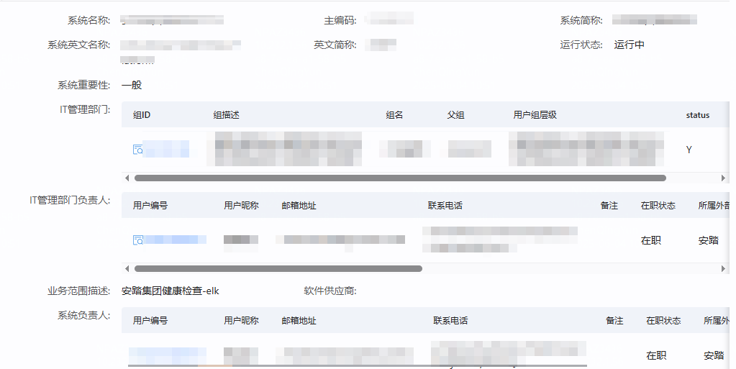 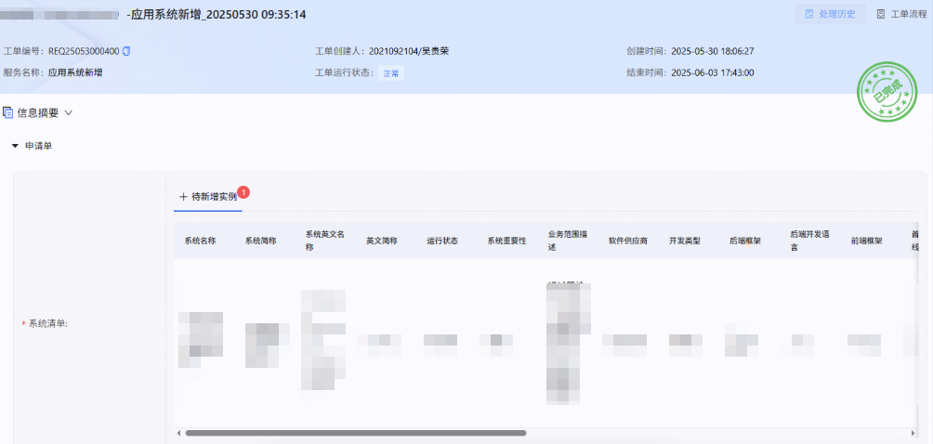 MDM主数据 登记信息截图

AEEP实施批准

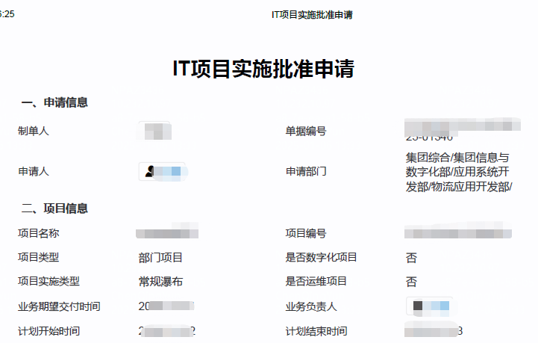
请将BPM审批单传阅给资源开通者 | 请填以下问卷信息 | 上线前请提供压测报告
 | 立项审批bpm单号： | 请填写单号，请将BPM审批单传阅给资源开通者
 | IT实施批准bpm单号： | 请填写单号请将BPM审批单传阅给资源开通者
 | 是否仅为IT内部工具类 | 示例：是、否(行政工具类)、否(门店工厂运营类系统)
 | 覆盖品牌范围： | 示例：安踏、斐乐儿童、迪桑特、可隆等，或仅为行政工具类
 | 终端用户人数： | 示例：厦门观音山办公点300人
 | 并发访问人数： | 示例：厦门观音山办公点30人左右
 | 覆盖门店范围和数量： | 示例：福建地区30家、东南亚安踏大货300家
 | 覆盖工厂范围和数量： | 示例：晋江物流基地3个工厂、长汀1个工厂等
 | 覆盖办公范围： | 示例：厦门安踏运营中心、厦门斐乐广场、长汀工厂等

 | 覆盖电商店数量： | 示例：官网/天猫/抖音/京东/直播300家等
 | 公网访问场景： | 默认仅需内网访问、或vpn接入访问，需发布到外网请详细描述场景
 | 公网访问带宽： | 默认仅需内网访问，外网访问，请提供带宽计算依据，如：一个用户10kb/s,200个并发2MB/s
 | 网络延时要求： | 示例：终端设备接入到服务端延时：需低于50毫秒
 | 终端设备离线方案： | 当外网异常，终端设备无法接入到数据中心管理端时，请列举应急手段
 | 数据库数据量： | 请提供计算依据，如：一个订单10kb,一年200万个订单20GB
 | 文件存储数据量： | 请提供计算依据，如：一个附件100kb,一年2万个图片20GB
 | 日志存储数据量： | 请提供计算依据，和保留时长，保留滚动策略

架构信息（必填）
上传部署架构图、集成信息图、系统架构图
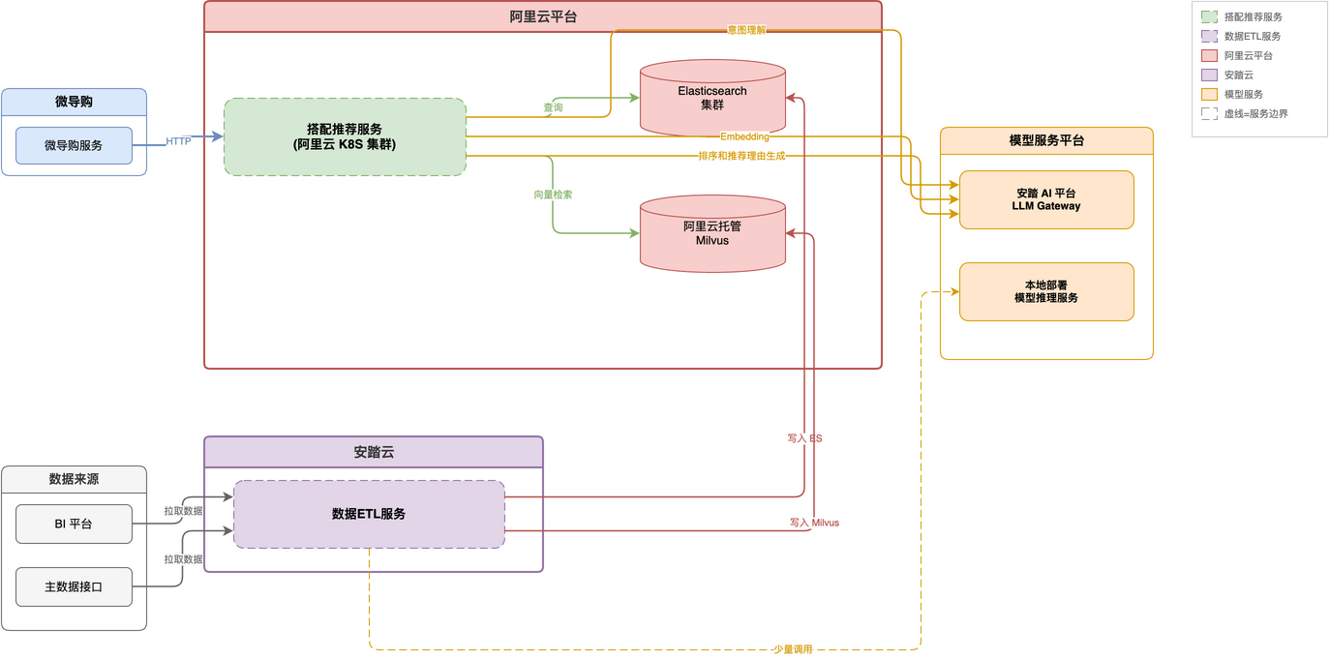 | 集成信息图 | 系统架构图

RDS 云数据库
实例名称 | AZ分布 | 数据库引擎 | 数据库版本 | 实例类型 | CPU/内存 | 连接数 | TPS/QPS | 存储类型 | 初始存储（GB） | 可弹性存储空间 | IP | 用 户 | 密 码 | 用途描述
(示例) |  | MySQL |  | 主备 |  |  |  | 超高IO | 40 | 200 |  |  |  | 示例：配置数据
 |  |  |  |  |  |  |  |  |  |  |  |  |  | 示例：订单数据

 |  |  |  |  |  |  |  |  |  |  | 上线前请做好压力测试
 |  |  |  |  |  |  |  |  |  |  | 压测报告请体现慢查询sql优化结果
 |  |  |  |  |  |  |  |  |  |  | 不能将所以日志存储到关系型数据库

 |  |  |  |  |  |  |  |  |  |  | 超过8c32G请详细说明性能需求和优化情况， 申请生产环境前请先提供压测报告

Redis

实例名称 | AZ分布 | 实例类型 | 实例版本号 | 最大连接数 | 带宽 | 是否开通白名单 | 来访白名单主机清单 | 密码 | 访问地址 | 场景说明
(示例) |  | 单 机 | 6.0 | 10000 | 40Mbit/s | 当下提供 | XX应用服务器01 容器服务XXX |  |  | 示例：订单结算、接口缓存、秒杀抢购等

 |  |  |  |  | 限流，防止活动应用程序过载 |  |  | 上线前请做好压力测试 压测报告请体现 大key优化结果 高消耗指令优化结果 | 超过4G 192Mbit/s请详细说明性能需求和优化情况， 申请生产环境前请先提供压测报告

RocketMQ
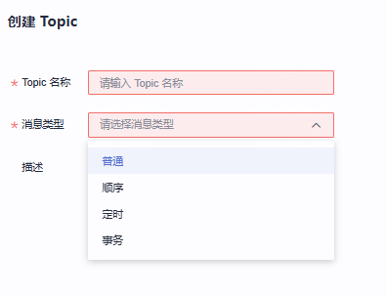
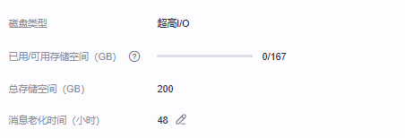
实例名称 | 环境 | 版本 | 管理员 | Topic名称 | 消息类型 | 场景说明 | 密码 | 访问地址
(示例) | 测试共用 | 5 | xxx |  |  | 示例：数据分发系统Ato系统B

 |  |  |  |  |  |  | 上线前请做好压力测试
 |  |  |  |  |  |  | 队列大量堆积场景： | 如大量订单导入，双十一上游大量推送数据
 |  |  |  |  |  |  | 短时间内堆积数峰值：
 |  |  |  |  |  |  | 集群默认初始可用容量： | 167G
 |  |  |  |  |  |  | 默认消息老化时间： | 48小时

Kafka
实例名称 | 版本号 | 环境 | topic名称 | 分区数 | 副本数 | 老化时间 | 场景说明 | 用户名 | 密 码 | 连接地址
(示例) | 3.4 | 测试共用 | CRM_PROD_JMETER_LOGS | 3 | 3 | 72小时 | 示例：数据分发系统Ato系统B | XXX

 |  |  |  |  |  |  |  |  |  | 上线前请做好压力测试
 |  |  |  |  |  |  |  |  |  | 队列大量堆积场景： | 如大量订单导入，双一样上游大量推送数据
 |  |  |  |  |  |  |  |  |  | 短时间内堆积数峰值：
 |  |  |  |  |  |  |  |  |  | 默认消息老化时间： | 72小时
 |  |  |  |  |  |  |  |  |  | 默认认证方式 | PLAINTEXT：服务端与客户端之间通过明文传输，安全性较低，性能较高。
 |  |  |  |  |  |  |  |  |  | 容量阈值默认策略： | 自动删除
 |  |  | 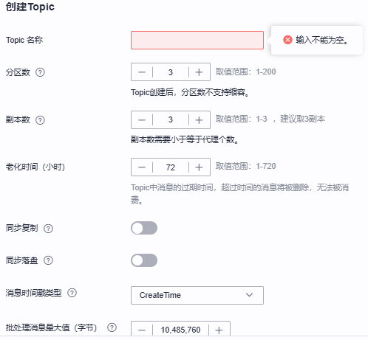 |  |  |  |  |  |  | 自动删除 磁盘使用达到容量阈值（95%）后，依旧可以正常生产和消费消息，但是会删除最早的10%的消息，以保证磁盘容量充足。 生产受限 磁盘使用达到容量阈值（95%）后，无法继续生产消息，但可以继续消费消息。 | 集群默认初始容量186G
 |  |  |  |  |  |  |  |  |  | demo认证变量信息: | ProducerConfig.BOOTSTRAP_SERVERS_CONFIG="IP1:9093,IP2:9093,IP3:9093"
 |  |  |  |  |  |  |  |  |  |  | sasl.mechanism=SCRAM-SHA-512或者PLAIN 支持两种
 |  |  |  |  |  |  |  |  |  |  | sasl.jaas.config=org.apache.kafka.common.security.scram.ScramLoginModule required username="用户名" password="密码";
 |  |  |  |  |  |  |  |  |  |  | security.protocol=SASL_PLAINTEXT

